상품제안서
엘지 페리오 치약 50g 미세모 칫솔 세트 (PP/상하) | 상품코드: F15132

 |  |  |  |  |  |  | 02-412-0044 | www.easy1.co.kr
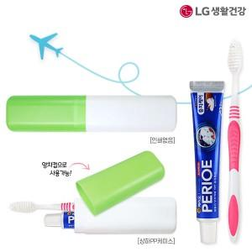

【상세/제작정보】

【인쇄/포장옵션】 | UV인쇄 / 포장불가능

【공급단가】 | 수량 | 500~ | 1,000~ | 3,000~ | 5,000~ | 10,000~
*VAT별도 | 단가 | 1,130원 | 1,090원 | 960원 | 920원 | 880원

【상품 URL】 | https://easy1.co.kr:443/src/goods_detail.php?gdno=15132

